G1
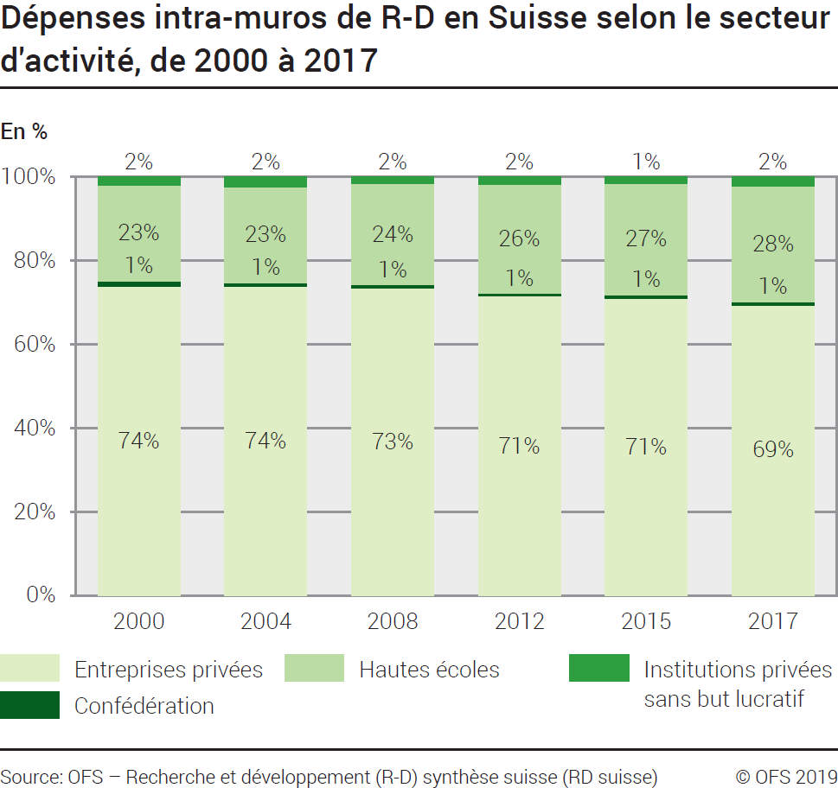
Ind20202_G1 - Dépenses de R-D |  |  |  |  |  |  |  |  |  |  | Retour à l'index

Dépenses intra-muros de recherche et développement (R-D) en Suisse selon le secteur d'activité, de 2000 à 2017
En millions de francs à prix courants et en %, chiffres arrondis

Secteur
 | 2000 | 2004 | 2008 | 2012 | 2015 | 2017 | 2000 | 2004 | 2008 | 2012 | 2015 | 2017
Entreprises privées | 7890 | 9660 | 11980 | 14275 | 15660 | 15649 | 74 | 74 | 73 | 72 | 71 | 69
Confédération | 140 | 140 | 120 | 140 | 194 | 184 | 1 | 1 | 1 | 1 | 1 | 1
Hautes écoles | 2440 | 3000 | 3940 | 5210 | 5885 | 6217 | 23 | 23 | 24 | 26 | 27 | 28
Institutions privées sans but lucratif | 205 | 300 | 260 | 340 | 320 | 499 | 2 | 2 | 2 | 2 | 1 | 2
Total secteurs | 10675 | 13100 | 16300 | 19965 | 22059 | 22550 | 100 | 100 | 100 | 100 | 100 | 100

Source: OFS - Recherche et développement (R-D) synthèse suisse (RD suisse)
© OFS

G201
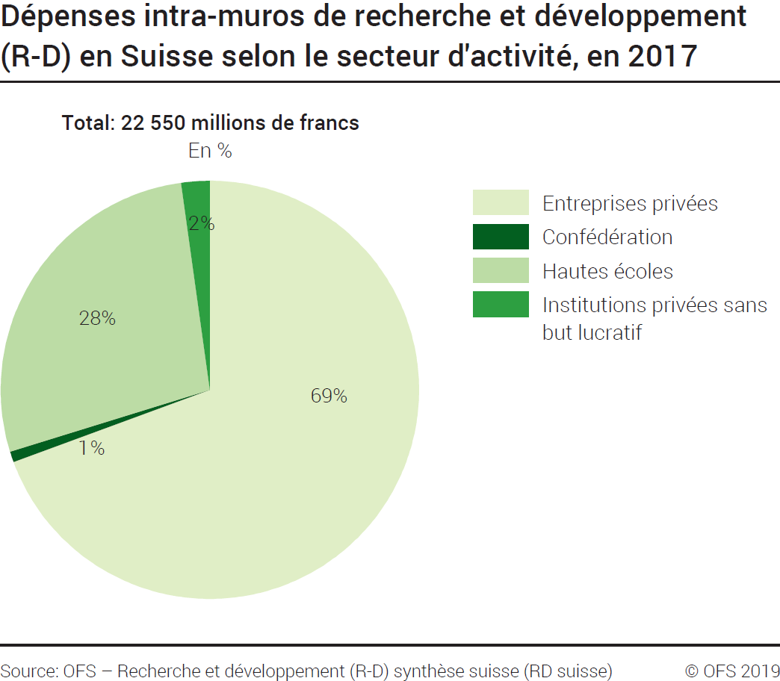
Ind20202_G201 - Dépenses de R-D |  | Retour à l'index

Dépenses intra-muros de recherche et développement (R-D) en Suisse selon le secteur d'activité, en 2017
En millions de francs à prix courants et en %

Secteur d'activité | Millions de francs | %
Entreprises privées | 15649 | 69
Confédération | 184 | 1
Hautes écoles | 6217 | 28
Institutions privées sans but lucratif | 499 | 2
Total secteurs | 22550 | 100

Source: OFS - Recherche et développement (R-D) synthèse suisse (RD suisse)
© OFS

G209
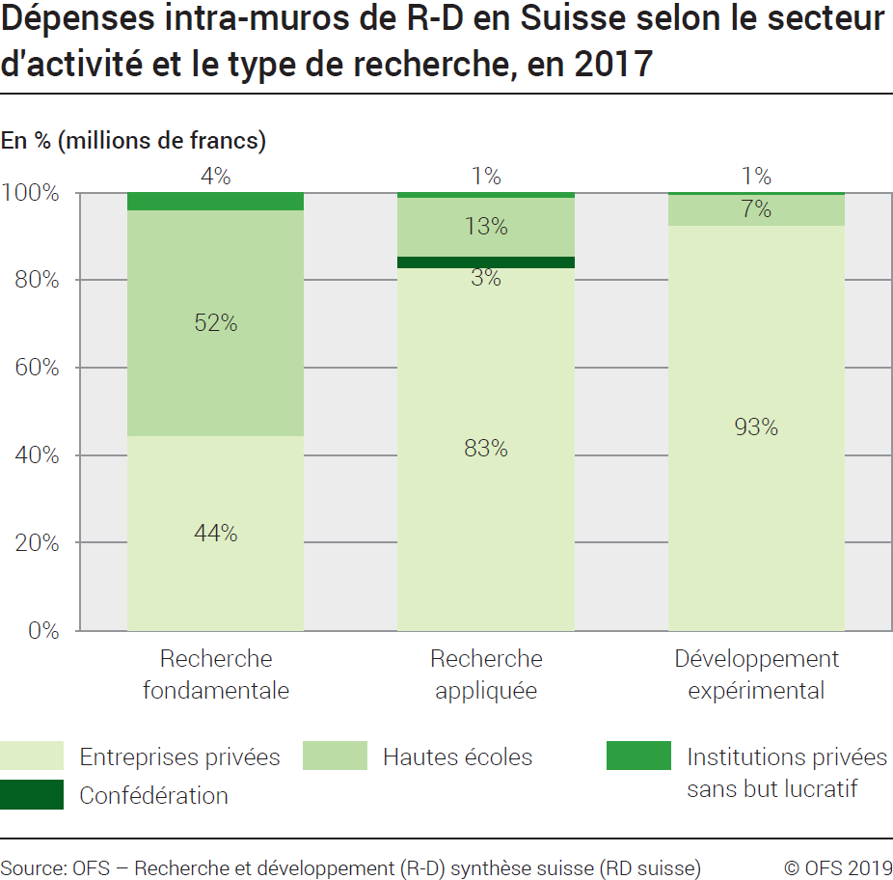
Ind20202_G209 - Dépenses de R-D |  | Retour à l'index

Dépenses intra-muros de recherche et développement (R-D) en Suisse selon le secteur d'activité et le type de recherche, en 2017
En millions de francs à prix courants et en %

Secteur d'activités et type de recherche | Millions de francs | %
Total Entreprises privées | 15649 | 100
Recherche fondamentale | 4180 | 27
Recherche appliquée | 6017 | 38
Développement expérimental | 5452 | 35
Total Confédération | 184 | 100
Recherche fondamentale | 0 | 0
Recherche appliquée | 183 | 99
Développement expérimental | 1 | 1
Total Hautes écoles | 6217 | 100
Recherche fondamentale | 4843 | 78
Recherche appliquée | 971 | 16
Développement expérimental | 402 | 6
Total Institutions privées sans but lucratif | 499 | 100
Recherche fondamentale | 378 | 76
Recherche appliquée | 90 | 18
Développement expérimental | 31 | 6
Total des dépenses intra-muros de R-D en Suisse | 22550 | 100
Total recherche fondamentale | 9401 | 42
Total recherche appliquée | 7261 | 32
Total développement expérimental | 5888 | 26

Source: OFS - Recherche et développement (R-D) synthèse suisse (RD suisse)
© OFS

G2
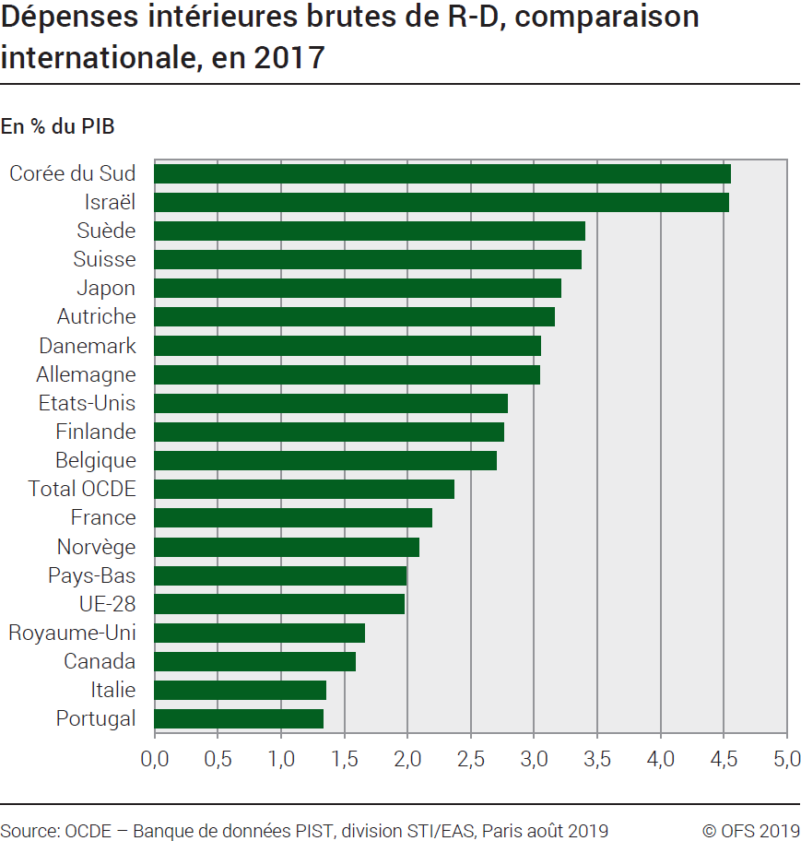
Ind20202_G2 - Dépenses de R-D |  | Retour à l'index

Dépenses intérieures brutes de recherche et développement (R-D), comparaison internationale, en 2017
En % du PIB

Pays | % du PIB
Corée du Sud | 4.55
Israël | 4.54
Suède | 3.40
Suisse | 3.37
Japon | 3.21
Autriche | 3.16
Danemark | 3.05
Allemagne | 3.04
Etats-Unis | 2.79
Finlande | 2.76
Belgique | 2.70
Total OCDE | 2.37
France | 2.19
Norvège | 2.09
Pays-Bas | 1.99
UE-28 | 1.97
Royaume-Uni | 1.66
Canada | 1.59
Italie | 1.35
Portugal | 1.33

Source: OCDE, banque de données PIST, Division STI / EAS, Paris, août 2019
© OFS

G210
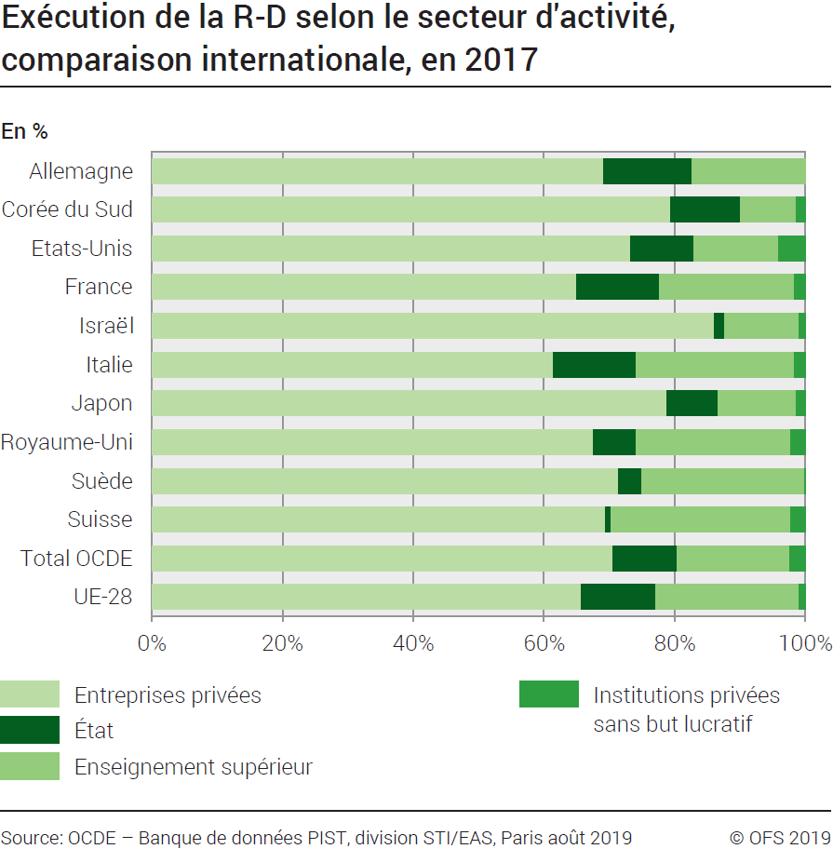
Ind20202_G210 - Dépenses de R-D |  |  |  | Retour à l'index

Exécution de la recherche et développement (R-D) selon le secteur d'activité, comparaison internationale, en 2017
En %

Pays | Entreprises privées | Etat | Enseignement supérieur | Institutions privées sans but lucratif
Allemagne | 69.1 | 13.5 | 17.4 | ..
Corée du Sud | 79.4 | 10.7 | 8.5 | 1.4
Etats-Unis | 73.1 | 9.7 | 13.0 | 4.1
France | 65.0 | 12.7 | 20.7 | 1.7
Israël | 86.1 | 1.6 | 11.4 | 0.9
Italie | 61.4 | 12.7 | 24.2 | 1.7
Japon | 78.8 | 7.8 | 12.0 | 1.4
Royaume-Uni | 67.6 | 6.5 | 23.7 | 2.2
Suède | 71.3 | 3.6 | 24.9 | 0.1
Suisse | 69.4 | 0.8 | 27.6 | 2.2
Total OCDE | 70.5 | 9.9 | 17.2 | 2.4
UE-28 | 65.8 | 11.3 | 22.1 | 0.9

Source: OCDE, banque de données PIST, Division STI / EAS, Paris, août 2019
© OFS

